DFDs
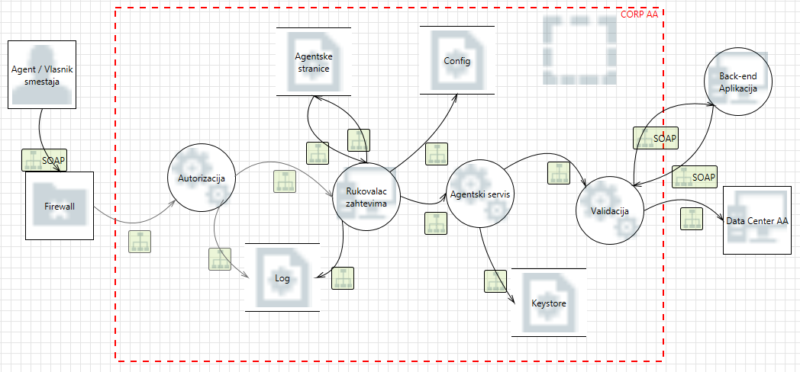
Kontekstni dijagram (Nivo 0)
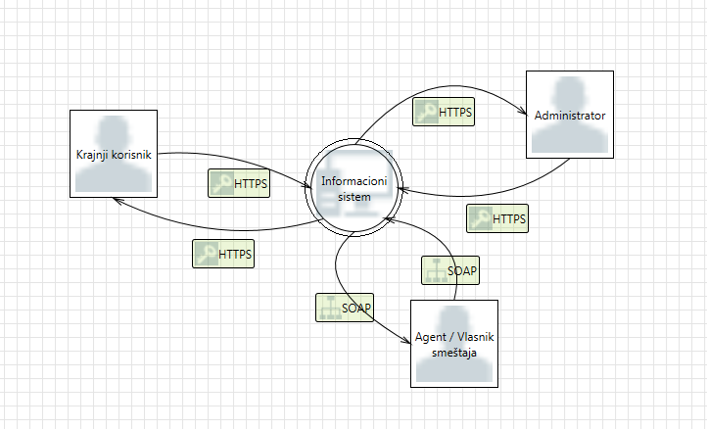

Informacioni sistem (Nivo 1)
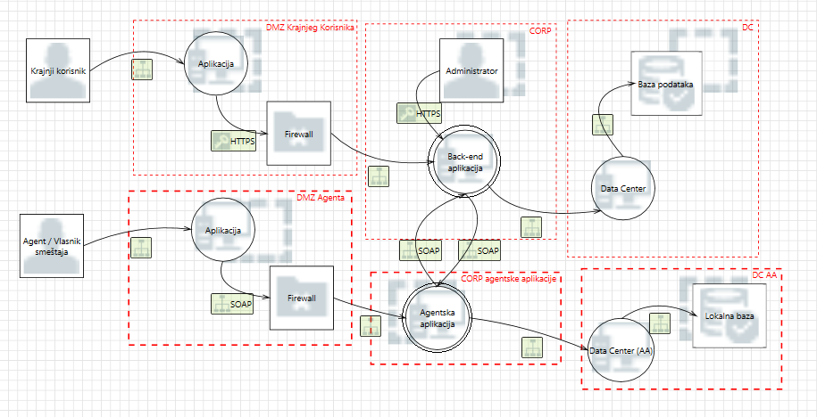

CORP (Nivo 2)
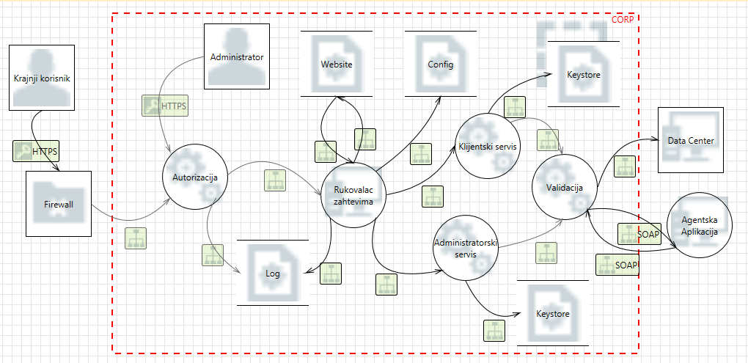

CORP AA (Nivo 2)

